resultadosQwen2-71PreguntaConEj
 | dif abs | diferencia | ERROR MAXIMO | ERROR MEDIO ABSOLUTO | SESGO DE CALIFICACION | COINCIDENCIA EXACTA | 1 | 2 | 3 | 4 | 5 | -1 | -2 | -3 | -4
4 | 0 | 0 | 4 | 1.48 | 0.55 | 15% | 23.9% | 22.54% | 7.04% | 2.82% | 0.00% | 14.08% | 11.27% | 1.41% | 0.00%
4 | 2 | -2 | Mide el peor escenario posible. Te dice cuál fue la calificación más injusta o el fallo más grande que cometió la IA contra el criterio del profesor. | Dice, en promedio, por cuántos puntos le pifia la IA a la nota que esperaba el profesor. | Mide la tendencia del modelo. Si da positivo (+), la IA tiende a ser más "buena" o laxa que el profesor; si da negativo (-), la IA tiende a ser más estricta que el profesor. Lo ideal es que dé cercano a $0.0$. | Mide la perfección del sistema. Te dice qué porcentaje del total de exámenes recibió exactamente la misma nota por parte de la IA y del profesor ($100\%$ sería el ideal absoluto). | 56.3% | 26.76%
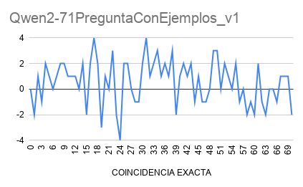
4 | 1 | 1
5 | 1 | -1
4 | 2 | 2
5 | 1 | 1
7 | 0 | 0
4 | 1 | 1
5 | 2 | 2
4 | 2 | 2
5 | 1 | 1
5 | 1 | 1
7 | 1 | 1
5 | 0 | 0
5 | 2 | 2
4 | 2 | -2
5 | 2 | 2
5 | 4 | 4
5 | 2 | 2
3 | 3 | -3
7 | 1 | 1
4 | 0 | 0
4 | 3 | 3
3 | 2 | -2
4 | 4 | -4
5 | 2 | 2
...

